JUNIO
COTIZACIÓN PROPUESTA_PRAE LEGAL_10.09.25
Nº | Cód. Artíc. | Art. | Foto | Cant. | Costo Uni. NO. IGV(S/.) | Tiempo Entrega | Detalle | Costo TOTAL NO. IGV (S/.) |  |  | proveedor | Cod. Prod. Prov. | Obseraciones | costo $ | COSTO S/. | % | Resultado | Margen | Total | Cantidad | Costo MUESTRA Unidad | Movilidad | Total Producto | Tipo de Impresión | Costo impresión | Cant Color | Cant Lados | Cantidad por Millar | Costo Impresión | Empaq | Seguro CRT | Total | Costo S/. Sin IGV | I.G.V | TOTAL
1 | COCH-ME04N | LAPICERO METÁLICO | 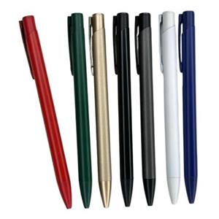 Imagen Referencial | 1000 | S/. 2.19 | 7 a 9 dias utiles | LAPICERO METÁLICO Lapicero metálico con sistema retractil. Acabado mate. Tinta seca negra/azul Color: Blanco, dorado Presentacion: Caja grupal, no individual *Incluye logo a full color por 1 lado. *Arte y diseño debe ser facilitado por el cliente. | S/. 2,190.00 | 1.9 | 40% | CHIPPER | ME04N | Precio 1000-500 S/.1.10 Incluido IGV 100 S/.1.20 Incluido IGV |  | S/ 0.94 | 92 | S/. 0.87 | S/. 868.67 | S/. 1.81 | 1000 | S/. 18.88 | S/. 100.00 | S/. 1,931.76 | UV | S/. 230.00 | 1 | 1 | 1 | S/. 230.00 | S/. 4.85 | S/. 10.83 | S/. 2,177.44 | S/. 2.18 | S/. 0.39 | S/. 2.57
 |  |  |  | 500 | S/. 2.59 | 5 a 7 dias utiles |  | S/. 1,295.00 |  | 37% |  |  |  |  | S/ 0.96 | 99 | S/. 0.95 | S/. 473.48 | S/. 1.90 | 500 | S/. 14.35 | S/. 90.00 | S/. 1,056.09 | UV | S/. 180.00 | 1 | 1 | 1 | S/. 180.00 | S/. 3.85 | S/. 6.20 | S/. 1,246.14 | S/. 2.49 | S/. 0.45 | S/. 2.94
 |  |  |  | 250 | S/. 2.99 | 5 a 7 dias utiles |  | S/. 747.50 |  | 34% |  |  |  |  | S/ 1.04 | 98 | S/. 1.02 | S/. 255.65 | S/. 2.07 | 250 | S/. 10.43 | S/. 80.00 | S/. 606.96 | UV | S/. 130.00 | 1 | 1 | 1 | S/. 130.00 | S/. 3.85 | S/. 3.70 | S/. 744.51 | S/. 2.98 | S/. 0.54 | S/. 3.51
2 | COCK-KM2026 | LAPICERO METÁLICO | 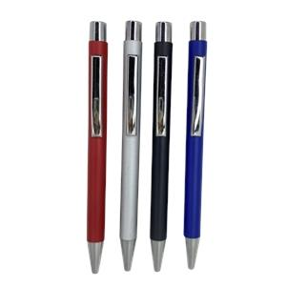 Imagen Referencial | 1000 | S/. 2.49 | 7 a 9 dias utiles | LAPICERO DE ALUMINIO Lapicero de aluminio Acabado mate. Tinta seca negra/azul Color: Plateado, Negro y gris Presentacion: Caja grupal, no individual *Incluye logo a full color por 1 lado. *Arte y diseño debe ser facilitado por el cliente. | S/. 2,490.00 |  | 37% | CKI | KM2026 | Precio S/.1.40 Incluido IGV |  | S/ 1.19 | 78 | S/. 0.93 | S/. 925.42 | S/. 2.11 | 1000 | S/. 23.73 | S/. 110.00 | S/. 2,245.59 | UV | S/. 230.00 | 1 | 1 | 1 | S/. 230.00 | S/. 4.85 | S/. 12.40 | S/. 2,492.85 | S/. 2.49 | S/. 0.45 | S/. 2.94
 |  |  |  | 500 | S/. 2.69 | 5 a 7 dias utiles |  | S/. 1,345.00 |  | 33% |  |  |  |  | S/ 1.19 | 75 | S/. 0.89 | S/. 444.92 | S/. 2.08 | 500 | S/. 17.80 | S/. 100.00 | S/. 1,155.93 | UV | S/. 180.00 | 1 | 1 | 1 | S/. 180.00 | S/. 3.85 | S/. 6.70 | S/. 1,346.48 | S/. 2.69 | S/. 0.48 | S/. 3.18
 |  |  |  | 250 | S/. 3.19 | 5 a 7 dias utiles |  | S/. 797.50 |  | 33% |  |  |  |  | S/ 1.19 | 88 | S/. 1.04 | S/. 261.02 | S/. 2.23 | 250 | S/. 11.86 | S/. 90.00 | S/. 659.49 | UV | S/. 130.00 | 1 | 1 | 1 | S/. 130.00 | S/. 3.85 | S/. 3.97 | S/. 797.31 | S/. 3.19 | S/. 0.57 | S/. 3.76

